Instalar Solver
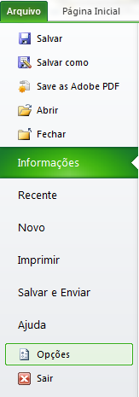
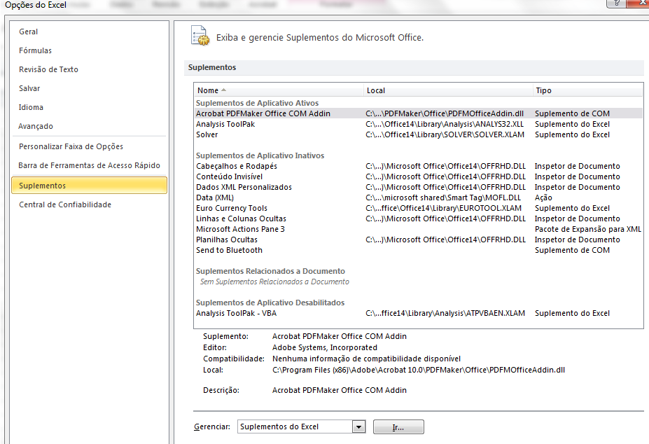
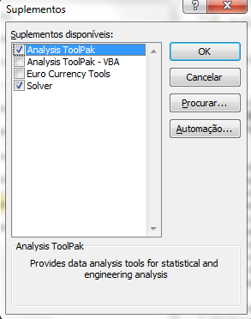
1 - Ir em arquivo e Opções | 2 - Clicar em Suplmentos e em seguidas em "Ir" em Gerenciar suplmentos | 3 - Selecionar o Solver e clicar ok

Gráf1
 | Fronteira Eficiente não Alavancada |  | PETR4 |  | VALE5 |  | CPFE3 |  | ALL11 |  | Carteiras para fins ilustrativos (parte inferior da curva) |  | Fronteira Eficiente Alavancada
8.99% | 3.93% | 8.99% | 3.93% | 8.44% | 3.42% | 7.10% | 2.39% | 8.24% | 3.21% | 5.48% | 2.97% | 5.70% | 3.25%
8.00% | 3.82% |  |  |  |  |  |  |  |  | 6.00% | 2.62% | 6.00% | 3.40%
7.50% | 3.76% |  |  |  |  |  |  |  |  | 7.00% | 2.41% | 7.00% | 3.73%
7.00% | 3.69% |  |  |  |  |  |  |  |  | 7.10% | 2.39% | 8.00% | 3.99%
6.00% | 3.40% |  |  |  |  |  |  |  |  |  |  | 9.00% | 4.22%
5.48% | 2.97% |  |  |  |  |  |  |  |  |  |  | 10.00% | 4.44%

